考试安排模板
考试安排模板

课程代码 | 课程名称 | 课程描述 | 考试描述 | 学分 | 课程性质 | 考试时间 | 考试地点 | 是否打印考证 | 准备情况 | 准备时间（预估） | 准备时间（实际） | 分数评估 | 反馈与总结
03708 | 中国近现代史纲要 |  |  | 2 | 必考
03709 | 马克思主义基本原理概论 |  |  | 4 | 必考
00015 | 英语(二) |  |  | 14 | 必考
04735 | 数据库系统原理 |  | 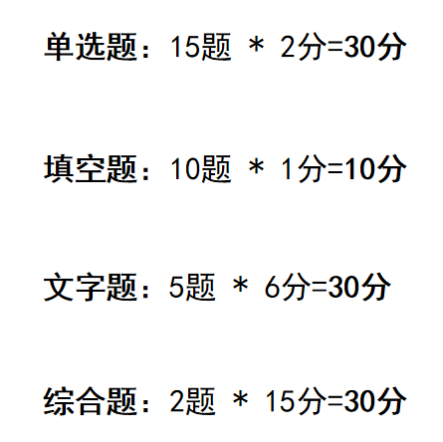 | 4 | 必考
04736 | 数据库系统原理实践 |  |  | 2 | 必考
02142 | 数据结构导论 | 老师QQ：24366221862 | 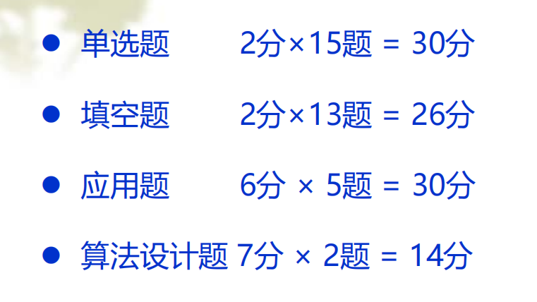 | 5 | 必考
03173 | 软件开发工具（实） |  |  | 6 | 必考
04757 | 信息系统开发与管理 |  |  | 5 | 必考
02378 | 信息资源管理 |  |  | 4 | 必考
21048 | 毕业设计 |  |  | 0 | 必考
00910 | 网络经济与企业管理 |  |  | 6 | 选考
04737 | C++程序设计 |  | 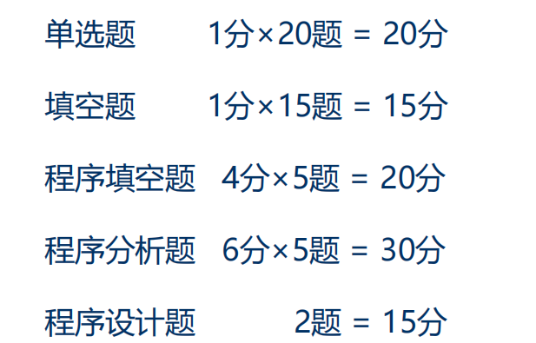 | 4 | 选考
04738 | C++程序设计实践 |  |  | 2 | 选考
02375 | 运筹学基础 |  |  | 4 | 选考
02323 | 操作系统概论 |  |  | 4 | 选考
04741 | 计算机网络原理 |  |  | 4 | 选考
02628 | 管理经济学 |  |  | 5 | 选考

官方学习指南
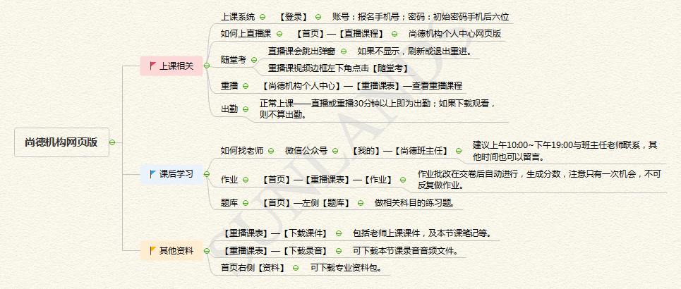

尚德机构网页版

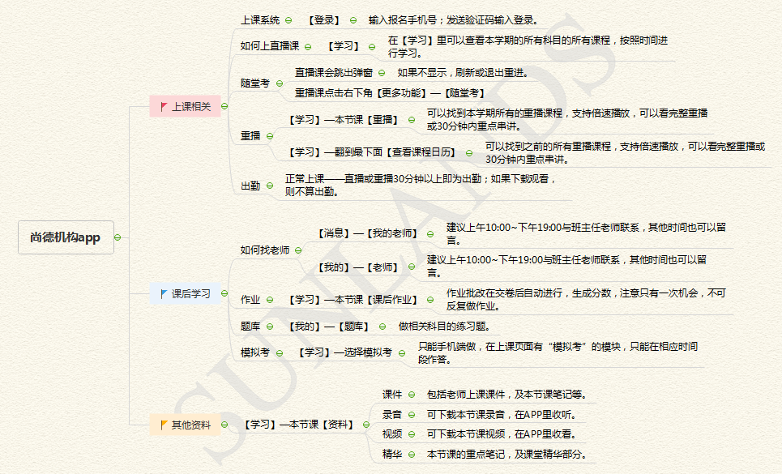

尚德机构APP

国庆学习时间周甘特图
周计划任务管理表
 |  |  |  |  |  |  |  |  |  |  | 开始时间： | 2022-10-01

2022-10-01 |  | 2022-10-02 |  | 2022-10-03 |  | 2022-10-04 |  | 2022-10-05 |  | 2022-10-06 |  | 2022-10-07

2022-10-01 |  | 2022-10-02 |  | 2022-10-03 |  | 2022-10-04 |  | 2022-10-05 |  | 2022-10-06 |  | 2022-10-07

Rate | 100% | Rate | 44% | Rate | 0% | Rate | 0% | Rate | 0% | Rate | 0% | Rate | 0%

状态 | 计划事项 | 状态 | 计划事项 | 状态 | 计划事项 | 状态 | 计划事项 | 状态 | 计划事项 | 状态 | 计划事项 | 状态 | 计划事项
☑ | 数据结构导论1(资料) | ☑ | 数据结构导论3(资料) | □ | 数据结构导论5(资料) | □ | 数据结构导论7(资料) | □ | 数据结构导论9(资料) | □ | 数据结构导论-串2(资料) | □ | 数据结构导论-串3(资料)
☑ | 数据结构导论2(资料) | □ | 数据结构导论4(资料) | □ | 数据结构导论6(资料) | □ | 数据结构导论8(资料) | □ | 数据结构导论-串1(资料) | □ | C++程序设计-串1 (资料) | □ | C++程序设计-急救1 (资料)
☑ | C++程序设计 1(资料) | ☑ | C++程序设计4 (资料) | □ | C++程序设计 7 (资料) | □ | C++程序设计10 (资料) | □ | C++程序设计13 (资料) | □ | C++程序设计-串2 (资料) | □ | C++程序设计-急救2 (资料)
☑ | C++程序设计 2(资料) | ☑ | C++程序设计 5(资料) | □ | C++程序设计 8 (资料) | □ | C++程序设计11 (资料) | □ | C++程序设计14 (资料) | □ | C++程序设计-串3 (资料) | □ | C++程序设计-急救3 (资料)
☑ | C++程序设计 3(资料) | ☑ | C++程序设计 6(资料) | □ | C++程序设计 9 (资料) | □ | C++程序设计12 (资料) | □ | C++程序设计15 (资料) | □ | 数据库原理-串1(资料) | □ | 数据库原理-串3(资料)
☑ | 数据库原理 1(资料) | □ | 数据库原理 4(资料) | □ | 数据库原理 7(资料) | □ | 数据库原理 10(资料) | □ | 数据库原理 13(资料) | □ | 数据库原理-串2(资料) | □
☑ | 数据库原理 2(资料) | □ | 数据库原理 5(资料) | □ | 数据库原理 8(资料) | □ | 数据库原理 11(资料) | □ | 数据库原理 14(资料) | □ |  | □
☑ | 数据库原理 3(资料) | □ | 数据库原理 6(资料) | □ | 数据库原理 9(资料) | □ | 数据库原理 12(资料) | □ | 数据库原理 15(资料) | □ |  | □
☑ | 数据结构导论1(视频) | ☑ | 数据结构导论3(视频) | □ | 数据结构导论5(视频) | □ | 数据结构导论7(视频) | □ | 数据结构导论9(视频) | □ | 数据结构导论-串2(视频) | □ | 数据结构导论-串3(视频)
☑ | 数据结构导论2(视频) | □ | 数据结构导论4(视频) | □ | 数据结构导论6(视频) | □ | 数据结构导论8(视频) | □ | 数据结构导论-串1(视频) | □ | C++程序设计-串1 (视频) | □ | C++程序设计-急救1 (视频)
☑ | C++程序设计 1(视频) | ☑ | C++程序设计4 (视频) | □ | C++程序设计 7 (视频) | □ | C++程序设计10 (视频) | □ | C++程序设计13 (视频) | □ | C++程序设计-串2 (视频) | □ | C++程序设计-急救2 (视频)
☑ | C++程序设计 2(视频) | ☑ | C++程序设计 5(视频) | □ | C++程序设计 8 (视频) | □ | C++程序设计11 (视频) | □ | C++程序设计14 (视频) | □ | C++程序设计-串3 (视频) | □ | C++程序设计-急救3(视频)
☑ | C++程序设计 3(视频) | □ | C++程序设计 6(视频) | □ | C++程序设计 9 (视频) | □ | C++程序设计12 (视频) | □ | C++程序设计15 (视频) | □ | 数据库原理-串1(视频) | □ | 数据库原理-串3(视频)
☑ | 数据库原理 1(视频) | □ | 数据库原理 4(视频) | □ | 数据库原理 7(视频) | □ | 数据库原理 10(视频) | □ | 数据库原理 13(视频) | □ | 数据库原理-串2(视频) | □
☑ | 数据库原理 2(视频) | □ | 数据库原理 5(视频) | □ | 数据库原理 8(视频) | □ | 数据库原理 11(视频) | □ | 数据库原理 14(视频) | □ |  | □
☑ | 数据库原理 3(视频) | □ | 数据库原理 6(视频) | □ | 数据库原理 9(视频) | □ | 数据库原理 12(视频) | □ | 数据库原理 15(视频) | □ |  | □
□ |  | □ |  | □ |  | □ |  | □ |  | □ |  | □

2022-10-08~2022-10-23
月计划任务管理表
 |  |  |  |  | 冬寒难练，非搏可成。但若消极，必不可行。 |  |  |  |  |  | 开始时间： | 2022-10-08

2022-10-08 |  | 2022-10-09 |  | 2022-10-10 |  | 2022-10-11 |  | 2022-10-12 |  | 2022-10-13 |  | 2022-10-14 |  | 2022-10-15 |  | 2022-10-16 |  | 2022-10-17 |  | 2022-10-18 |  | 2022-10-19 |  | 2022-10-20 |  | 2022-10-21 |  | 2022-10-22 |  | 2022-10-23 |  | 2022-10-24 |  | 2022-10-25 |  | 2022-10-26 |  | 2022-10-27 |  | 2022-10-28 |  | 2022-10-29 |  | 2022-10-30 |  | 2022-10-31 |  | 2022-11-01 |  | 2022-11-02 |  | 2022-11-03 |  | 2022-11-04 |  | 2022-11-05 |  | 2022-11-06 |  | 2022-11-07 |  | 2022-11-08

2022-10-08 |  | 2022-10-09 |  | 2022-10-10 |  | 2022-10-11 |  | 2022-10-12 |  | 2022-10-13 |  | 2022-10-14 |  | 2022-10-15 |  | 2022-10-16 |  | 2022-10-17 |  | 2022-10-18 |  | 2022-10-19 |  | 2022-10-20 |  | 2022-10-21 |  | 2022-10-22 |  | 2022-10-23 |  | 2022-10-24 |  | 2022-10-25 |  | 2022-10-26 |  | 2022-10-27 |  | 2022-10-28 |  | 2022-10-29 |  | 2022-10-30 |  | 2022-10-31 |  | 2022-11-01 |  | 2022-11-02 |  | 2022-11-03 |  | 2022-11-04 |  | 2022-11-05 |  | 2022-11-06 |  | 2022-11-07 |  | 2022-11-08

Rate | 100% | Rate | 88% | Rate | 17% | Rate | 0% | Rate | 0% | Rate | 0% | Rate | 0% | Rate | 0% | Rate | 0% | Rate | 0% | Rate | 0% | Rate | 0% | Rate | 0% | Rate | 0% | Rate | 0% | Rate | - | Rate | - | Rate | - | Rate | - | Rate | - | Rate | - | Rate | - | Rate | - | Rate | - | Rate | - | Rate | - | Rate | - | Rate | - | Rate | - | Rate | - | Rate | - | Rate | -

状态 | 计划事项（居家） | 状态 | 计划事项（居家） | 状态 | 计划事项 | 状态 | 计划事项 | 状态 | 计划事项 | 状态 | 计划事项（居家） | 状态 | 计划事项（居家） | 状态 | 计划事项 | 状态 | 计划事项 | 状态 | 计划事项 | 状态 | 计划事项 | 状态 | 计划事项 | 状态 | 计划事项（居家） | 状态 | 计划事项（嘉兴） | 状态 | 计划事项 | 状态 | 计划事项 | 状态 | 计划事项 | 状态 | 计划事项 | 状态 | 计划事项 | 状态 | 计划事项 | 状态 | 计划事项 | 状态 | 计划事项 | 状态 | 计划事项 | 状态 | 计划事项 | 状态 | 计划事项 | 状态 | 计划事项 | 状态 | 计划事项 | 状态 | 计划事项 | 状态 | 计划事项 | 状态 | 计划事项 | 状态 | 计划事项 | 状态 | 计划事项
☑ | C++程序设计4 (资料) | ☑ | C++程序设计 7 (资料) | ☑ | 数据结构导论4(资料) | □ | 数据库原理 4(资料) | □ | 数据库原理 7(资料) | □ | 数据结构导论7(资料) | □ | C++程序设计11 (资料) | □ | 数据库原理 10(资料) | □ | C++程序设计13 (资料) | □ | 如果前面的任务没完成， 继续前面的任务 | □ | 数据库原理-串1(资料) | □ | 数据结构导论-串2(资料) | □ | 数据库原理-串3(资料) | □ | 刷题 数据结构导论 | □ | C++程序设计-急救1 (资料) | □ |  | □ |  | □ |  | □ |  | □ |  | □ |  | □ |  | □ |  | □ |  | □ |  | □ |  | □ |  | □ |  | □ |  | □ |  | □ |  | □
☑ | C++程序设计 5(资料) | ☑ | C++程序设计 8 (资料) | □ | 数据结构导论4(视频) | □ | 数据库原理 5(资料) | □ | 数据库原理 8(资料) | □ | 数据结构导论8(资料) | □ | C++程序设计12 (资料) | □ | 数据库原理 11(资料) | □ | C++程序设计14 (资料) |  |  | □ | 数据库原理-串2(资料) | □ | 数据结构导论-串2(视频) | □ | 数据库原理-串3(视频) | □ | 刷题 数据库原理 | □ | C++程序设计-急救2 (资料)
☑ | C++程序设计 6(资料) | ☑ | C++程序设计 7 (视频) | □ | 数据结构导论5(资料) | □ | 数据库原理 6(资料) | □ | 数据库原理 7(视频) | □ | 数据结构导论7(视频) | □ | C++程序设计11 (视频) | □ | 数据库原理 12(资料) | □ | C++程序设计15 (资料) | □ | 如果前面的任务完成了， 那么开始刷题吧 | □ | 数据库原理-串1(视频) | □ | 数据结构导论-串3(资料) | □ | C++程序设计-串1 (资料) | □ | 刷题 C++程序设计 | □ | C++程序设计-急救3 (资料)
☑ | C++程序设计4 (视频) | ☑ | C++程序设计 8 (视频) | □ | 数据结构导论6(资料) | □ | 数据库原理 4(视频) | □ | 数据库原理 8(视频) | □ | 数据结构导论8(视频) | □ | C++程序设计12 (视频) | □ | 数据库原理 10(视频) | □ | C++程序设计13 (视频) |  |  | □ | 数据库原理-串2(视频) | □ | 数据结构导论-串3(视频) | □ | C++程序设计-串1 (视频) |  |  | □ | C++程序设计-急救1 (视频)
☑ | C++程序设计 5(视频) | ☑ | C++程序设计 9 (资料) | □ | 数据结构导论5(视频) | □ | 数据库原理 5(视频) |  |  | □ | 数据库原理 9(资料) |  |  | □ | 数据库原理 11(视频) | □ | C++程序设计14 (视频) | □ | 刷题 数据结构导论 | □ | 刷题 数据结构导论 | □ | 刷题 数据结构导论 | □ | 刷题 数据结构导论 |  |  | □ | C++程序设计-急救2 (视频)
☑ | C++程序设计 6(视频) | ☑ | C++程序设计 9 (视频) | □ | 数据结构导论6(视频) | □ | 数据库原理 6(视频) |  |  | □ | 数据库原理 9(视频) |  |  | □ | 数据库原理 12(视频) | □ | C++程序设计15 (视频) |  | 刷题 数据库原理 | □ | 刷题 数据库原理 | □ | 刷题 数据库原理 | □ | 刷题 数据库原理 |  |  | □ | C++程序设计-急救3(视频)
 |  | ☑ | C++程序设计10 (资料) |  |  |  |  |  |  |  |  |  |  | □ | 数据结构导论9(资料) | □ | 数据库原理 13(资料) |  |  |  |  |  |  | □ | 刷题 C++程序设计 |  |  | □ | C++程序设计-串2 (资料)
 |  | □ | C++程序设计10 (视频) |  |  |  |  |  |  |  |  |  |  | □ | 数据结构导论9(视频) | □ | 数据库原理 14(资料) |  |  |  |  |  |  |  |  |  |  | □ | C++程序设计-串3 (资料)
 |  |  |  |  |  |  |  |  |  |  |  |  |  | □ | 数据结构导论-串1(资料) | □ | 数据库原理 15(资料) |  |  |  |  |  |  |  |  |  |  | □ | C++程序设计-串2 (视频)
 |  |  |  |  |  |  |  |  |  |  |  |  |  | □ | 数据结构导论-串1(视频) | □ | 数据库原理 13(视频) |  |  |  |  |  |  |  |  |  |  | □ | C++程序设计-串3 (视频)
 |  |  |  |  |  |  |  |  |  |  |  |  |  |  |  | □ | 数据库原理 14(视频) |  |  |  |  |  |  |  |  |  |  | □ | 刷题 C++程序设计
 |  |  |  |  |  |  |  |  |  |  |  |  |  |  |  | □ | 数据库原理 15(视频)

